圖表索引
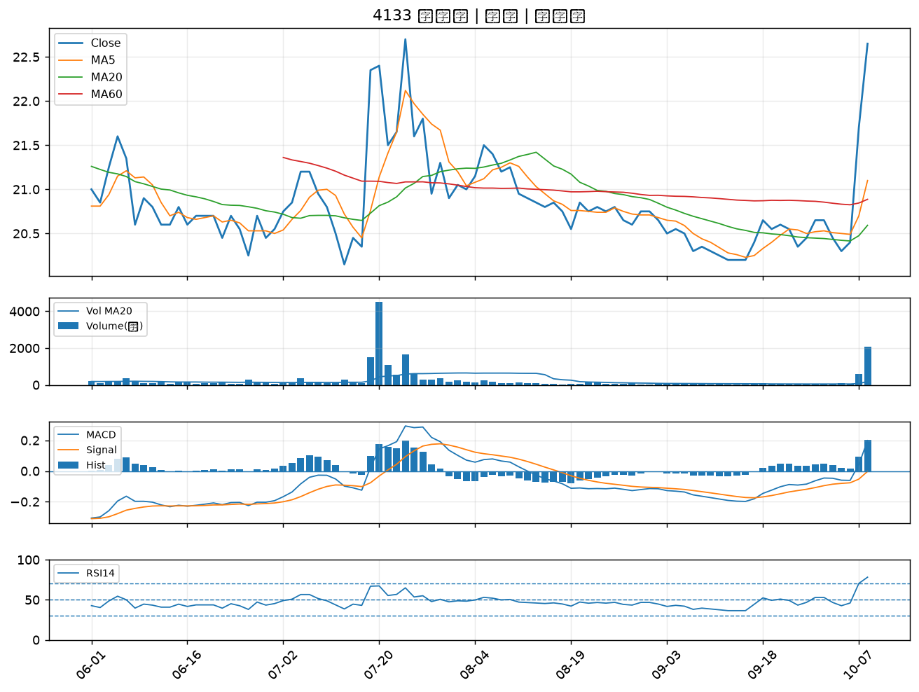
股票代號 | 股票名稱 | 市場 | 買進觀察分級 | 主力突破分數 | 圖表路徑
1102 | 亞泥 | 上市 | A級 | 6 | output/charts/20261009/1102_亞泥.png
5340 | 建榮 | 上櫃 | A級 | 6 | output/charts/20261009/5340_建榮.png
1440 | 南紡 | 上市 | A級 | 6 | output/charts/20261009/1440_南紡.png
4142 | 國光生 | 上市 | A級 | 6 | output/charts/20261009/4142_國光生.png
2428 | 興勤 | 上市 | A級 | 6 | output/charts/20261009/2428_興勤.png
6811 | 宏碁資訊 | 上櫃 | A級 | 6 | output/charts/20261009/6811_宏碁資訊.png
6127 | 九豪 | 上櫃 | A級 | 5 | output/charts/20261009/6127_九豪.png
8042 | 金山電 | 上櫃 | A級 | 5 | output/charts/20261009/8042_金山電.png
5475 | 德宏 | 上櫃 | A級 | 5 | output/charts/20261009/5475_德宏.png
5243 | 乙盛-KY | 上市 | A級 | 5 | output/charts/20261009/5243_乙盛-KY.png
4714 | 永捷 | 上櫃 | A級 | 4 | output/charts/20261009/4714_永捷.png
1326 | 台化 | 上市 | A級 | 4 | output/charts/20261009/1326_台化.png
2408 | 南亞科 | 上市 | A級 | 4 | output/charts/20261009/2408_南亞科.png
1710 | 東聯 | 上市 | A級 | 4 | output/charts/20261009/1710_東聯.png
1310 | 台苯 | 上市 | A級 | 4 | output/charts/20261009/1310_台苯.png
1304 | 台聚 | 上市 | A級 | 4 | output/charts/20261009/1304_台聚.png
1802 | 台玻 | 上市 | A級 | 4 | output/charts/20261009/1802_台玻.png
2484 | 希華 | 上市 | A級 | 3 | output/charts/20261009/2484_希華.png
3026 | 禾伸堂 | 上市 | A級 | 3 | output/charts/20261009/3026_禾伸堂.png
3591 | 艾笛森 | 上市 | A級 | 3 | output/charts/20261009/3591_艾笛森.png
1325 | 恆大 | 上市 | B級 | 7 | output/charts/20261009/1325_恆大.png
1301 | 台塑 | 上市 | B級 | 6 | output/charts/20261009/1301_台塑.png
4167 | 松瑞藥 | 上櫃 | B級 | 6 | output/charts/20261009/4167_松瑞藥.png
9103 | 美德醫療-DR | 上市 | B級 | 6 | output/charts/20261009/9103_美德醫療-DR.png
5230 | 雷笛克光學 | 上櫃 | B級 | 6 | output/charts/20261009/5230_雷笛克光學.png
1434 | 福懋 | 上市 | B級 | 5 | output/charts/20261009/1434_福懋.png
4934 | 太極 | 上市 | B級 | 5 | output/charts/20261009/4934_太極.png
1732 | 毛寶 | 上市 | B級 | 5 | output/charts/20261009/1732_毛寶.png
2108 | 南帝 | 上市 | B級 | 5 | output/charts/20261009/2108_南帝.png
4133 | 亞諾法 | 上市 | B級 | 5 | output/charts/20261009/4133_亞諾法.png

1102 亞泥｜A級
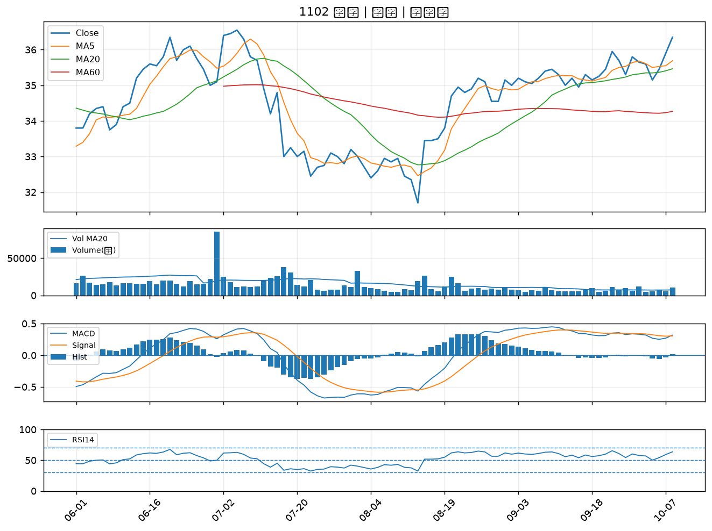

5340 建榮｜A級
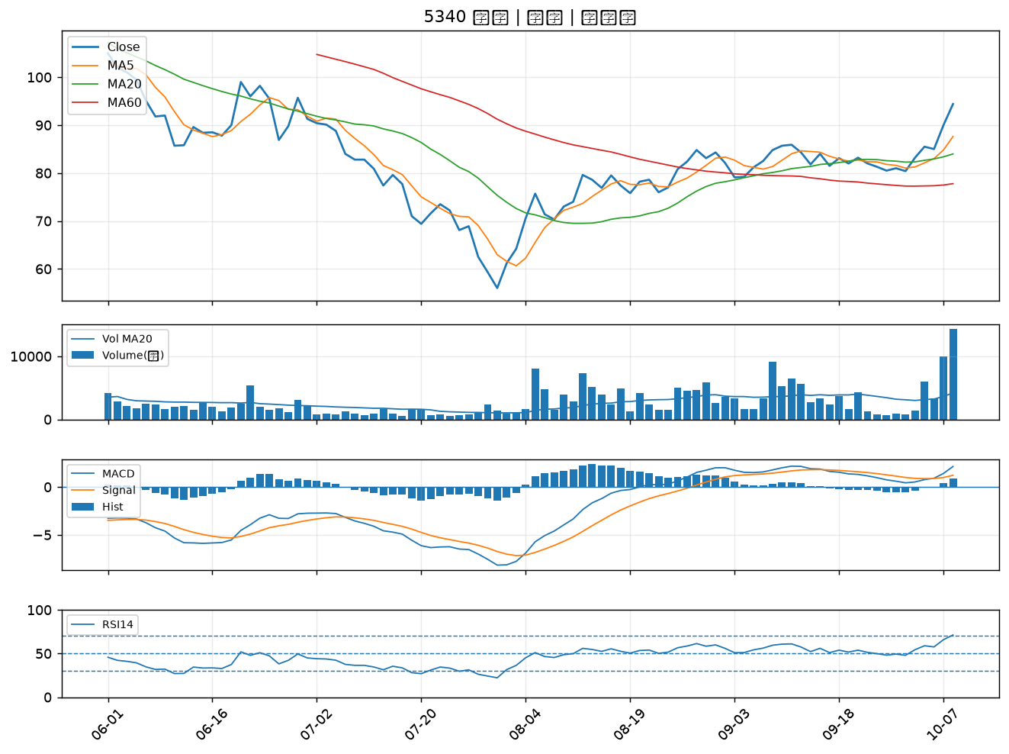

1440 南紡｜A級
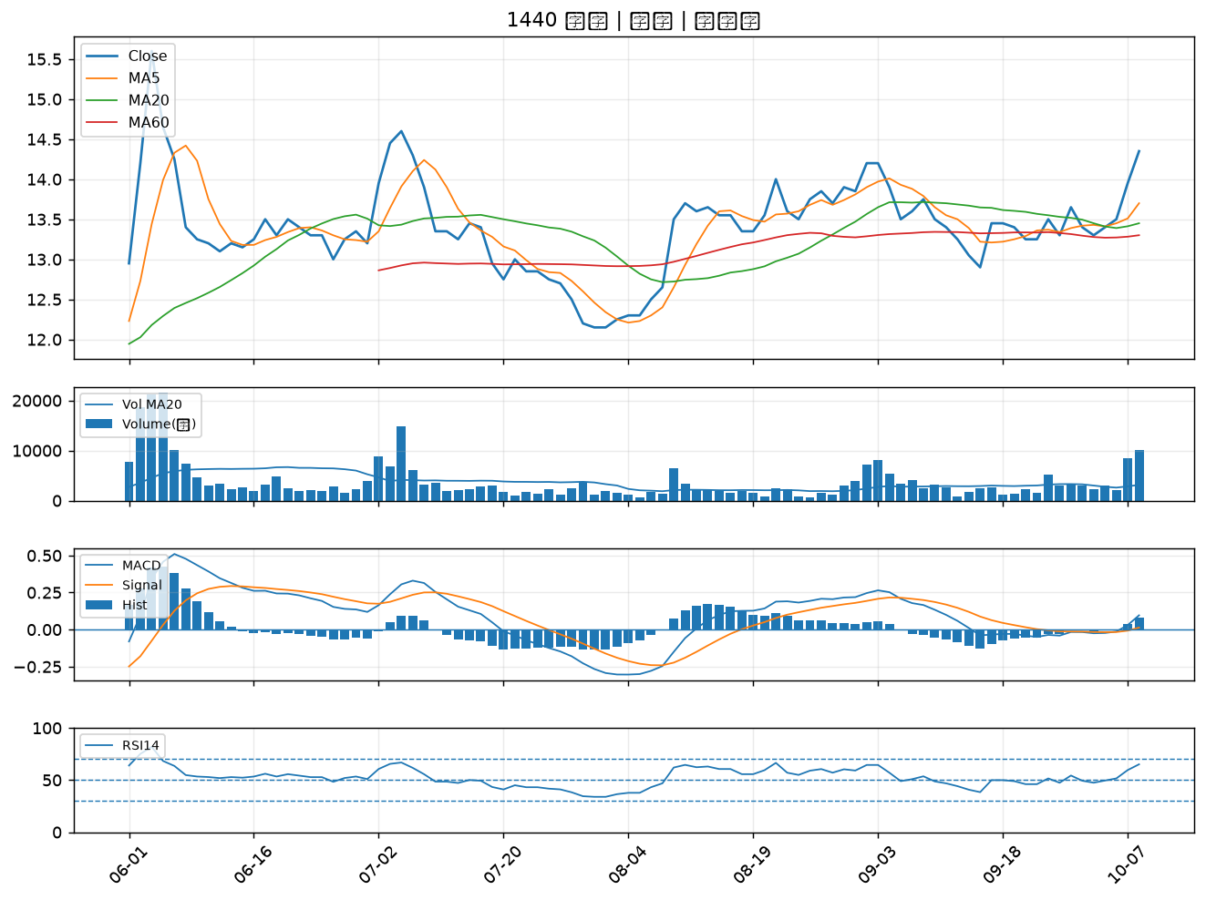

4142 國光生｜A級
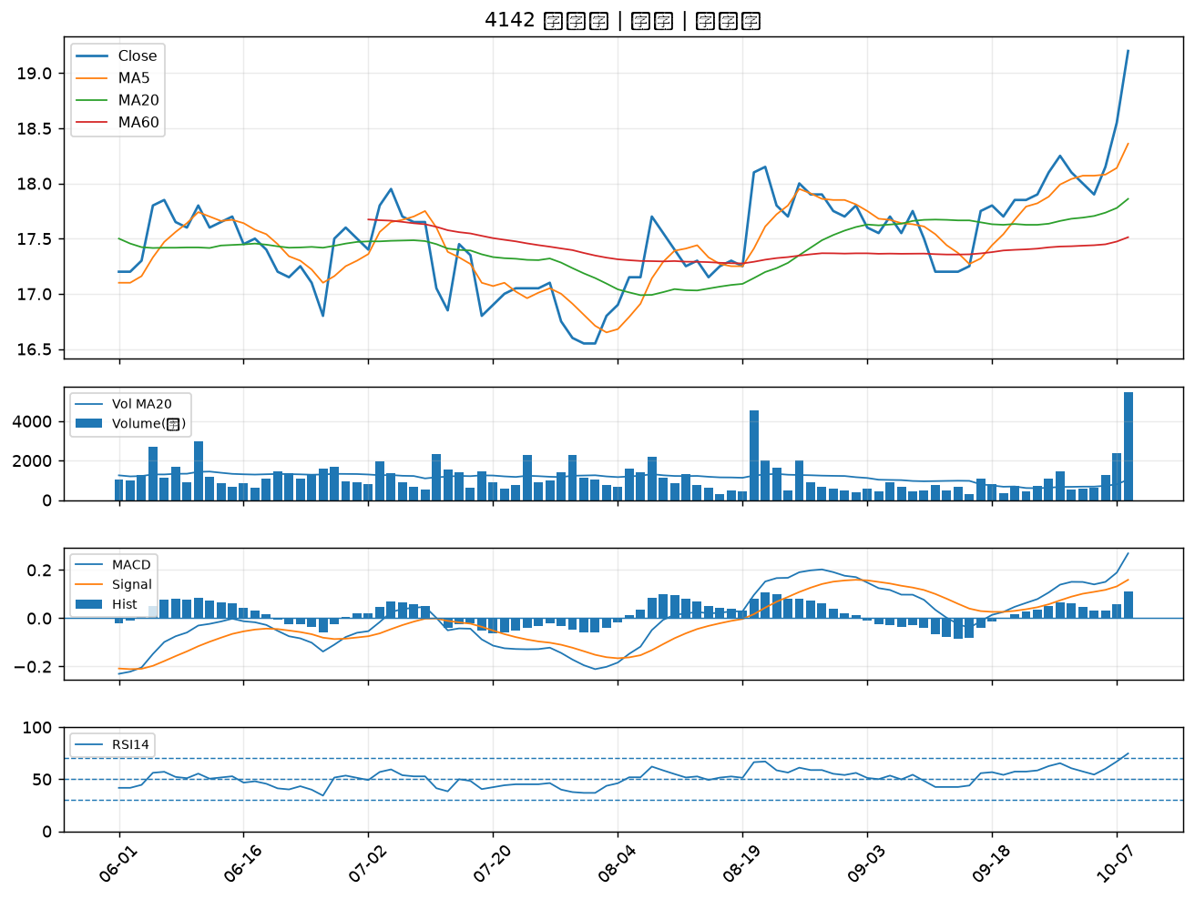

2428 興勤｜A級
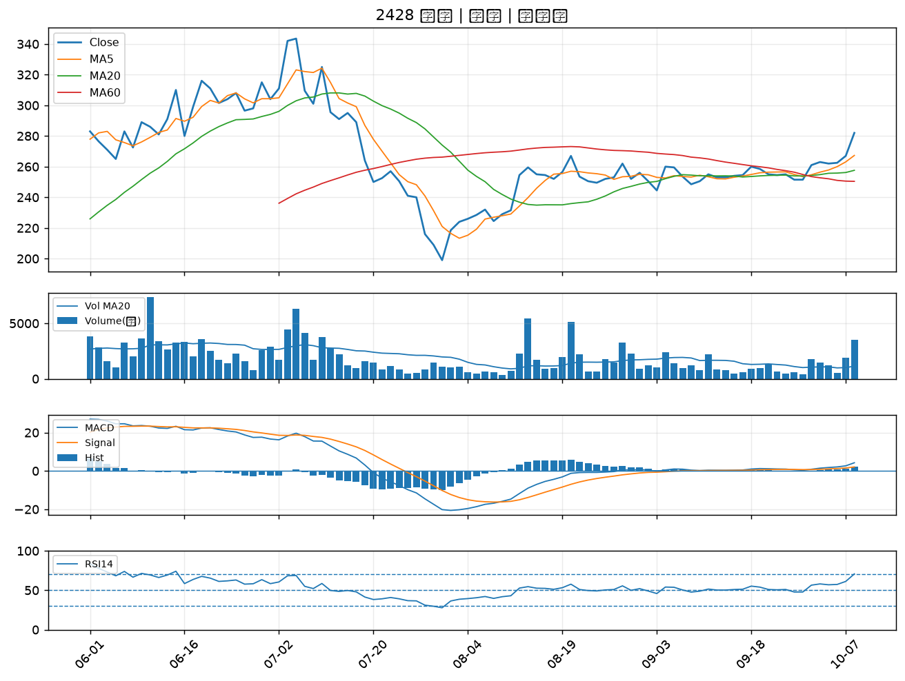

6811 宏碁資訊｜A級
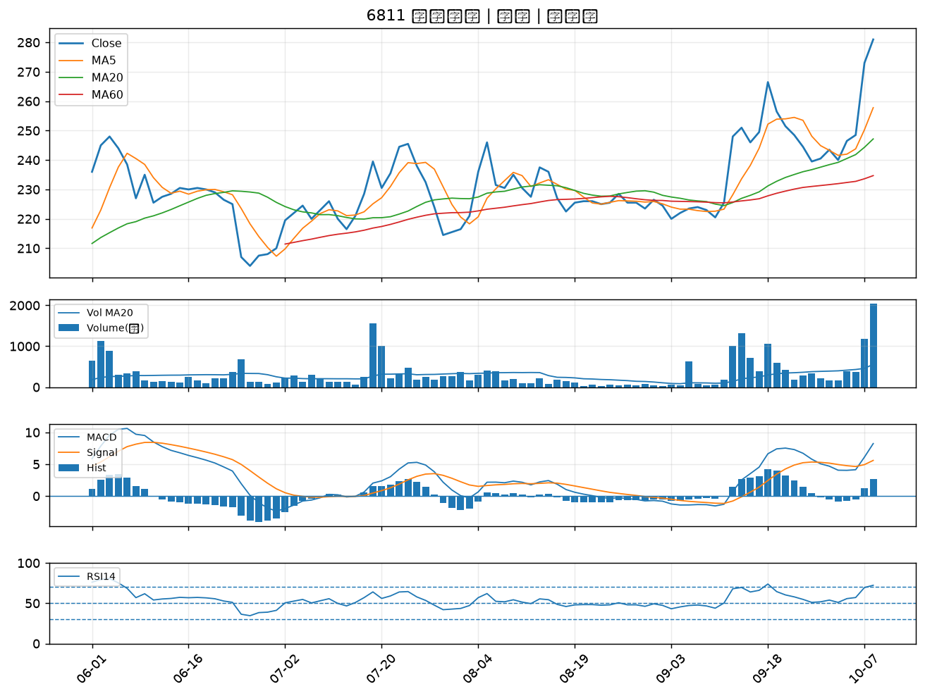

6127 九豪｜A級
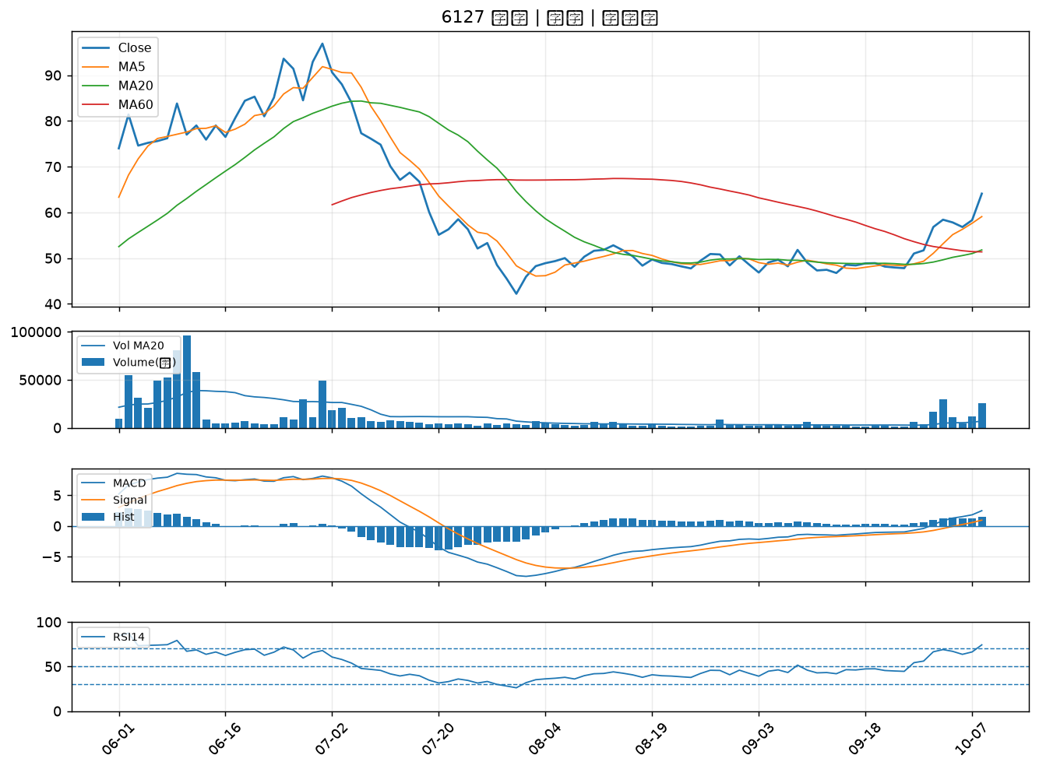

8042 金山電｜A級
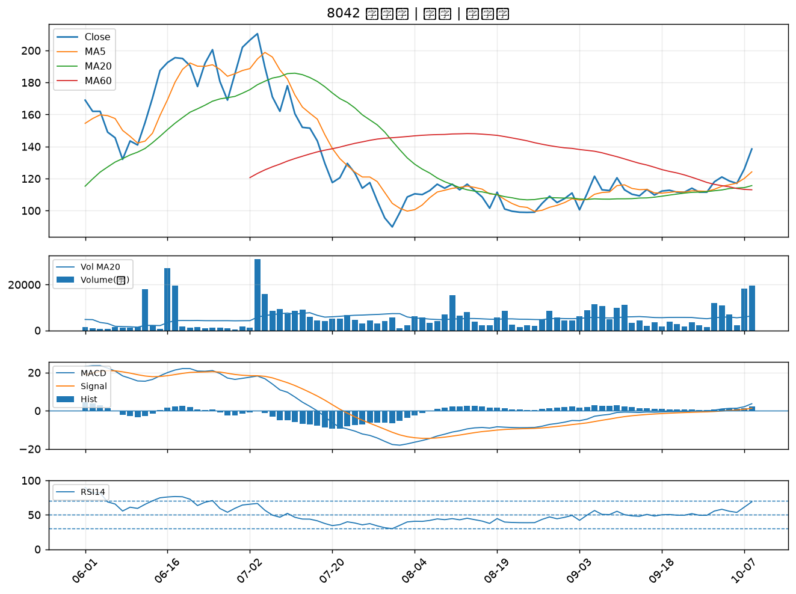

5475 德宏｜A級
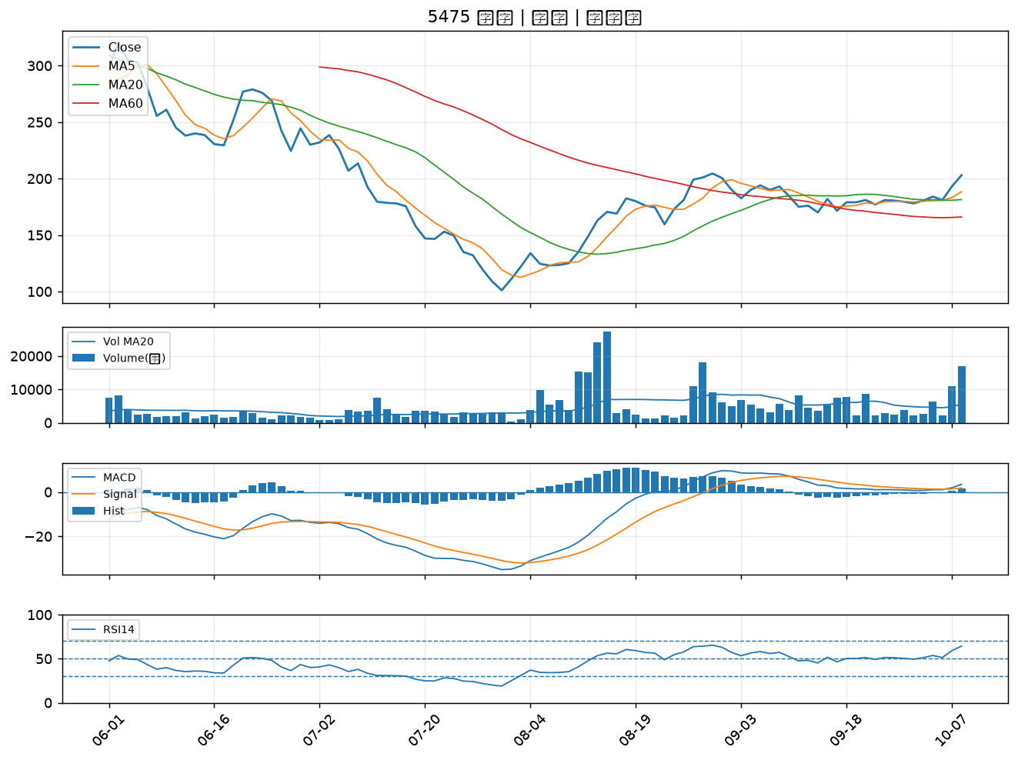

5243 乙盛-KY｜A級
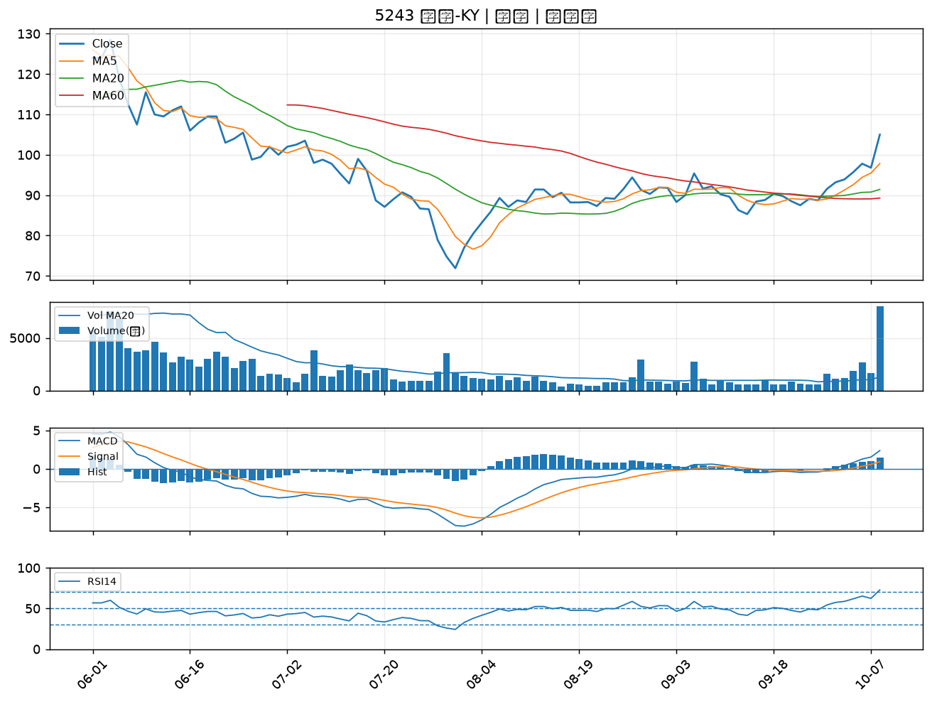

4714 永捷｜A級
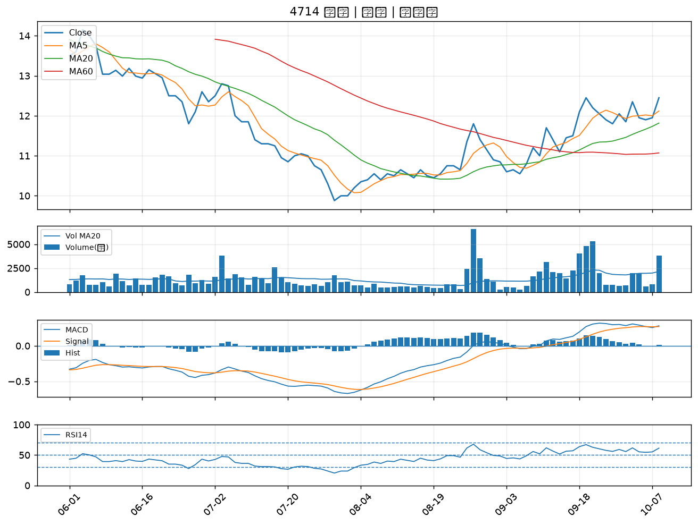

1326 台化｜A級
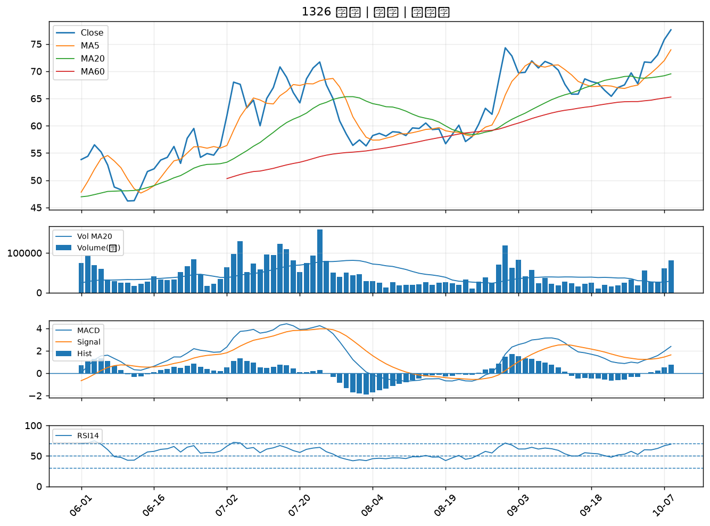

2408 南亞科｜A級
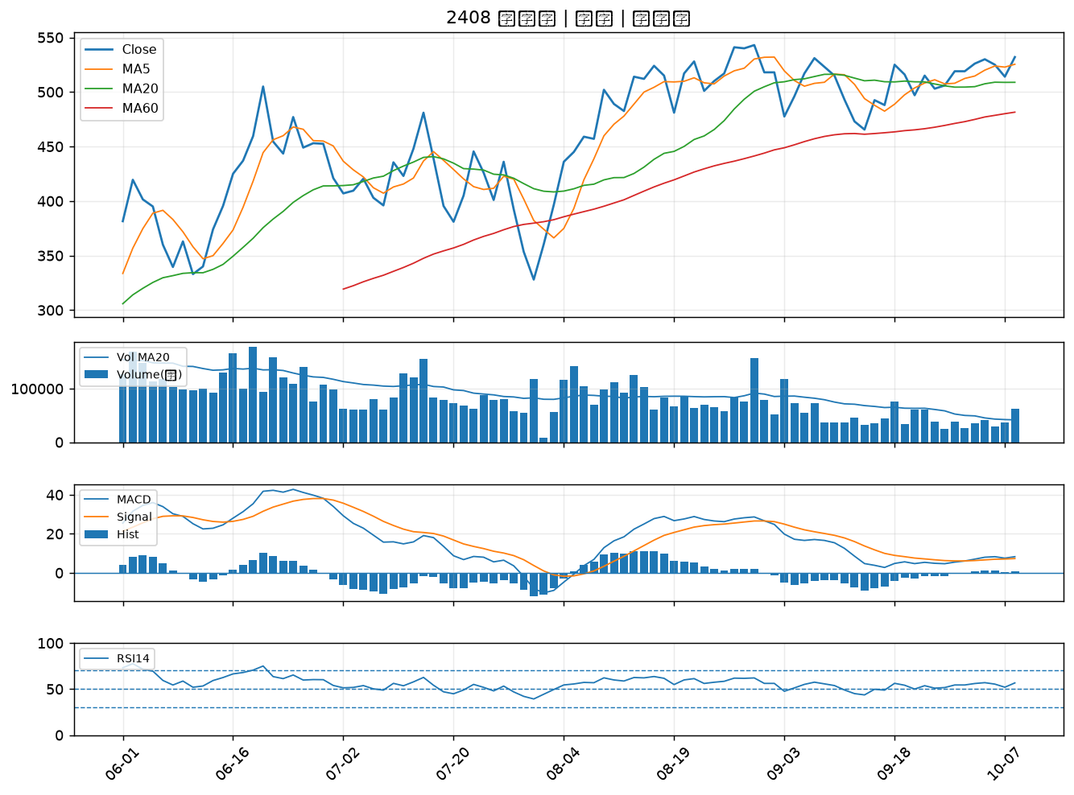

1710 東聯｜A級
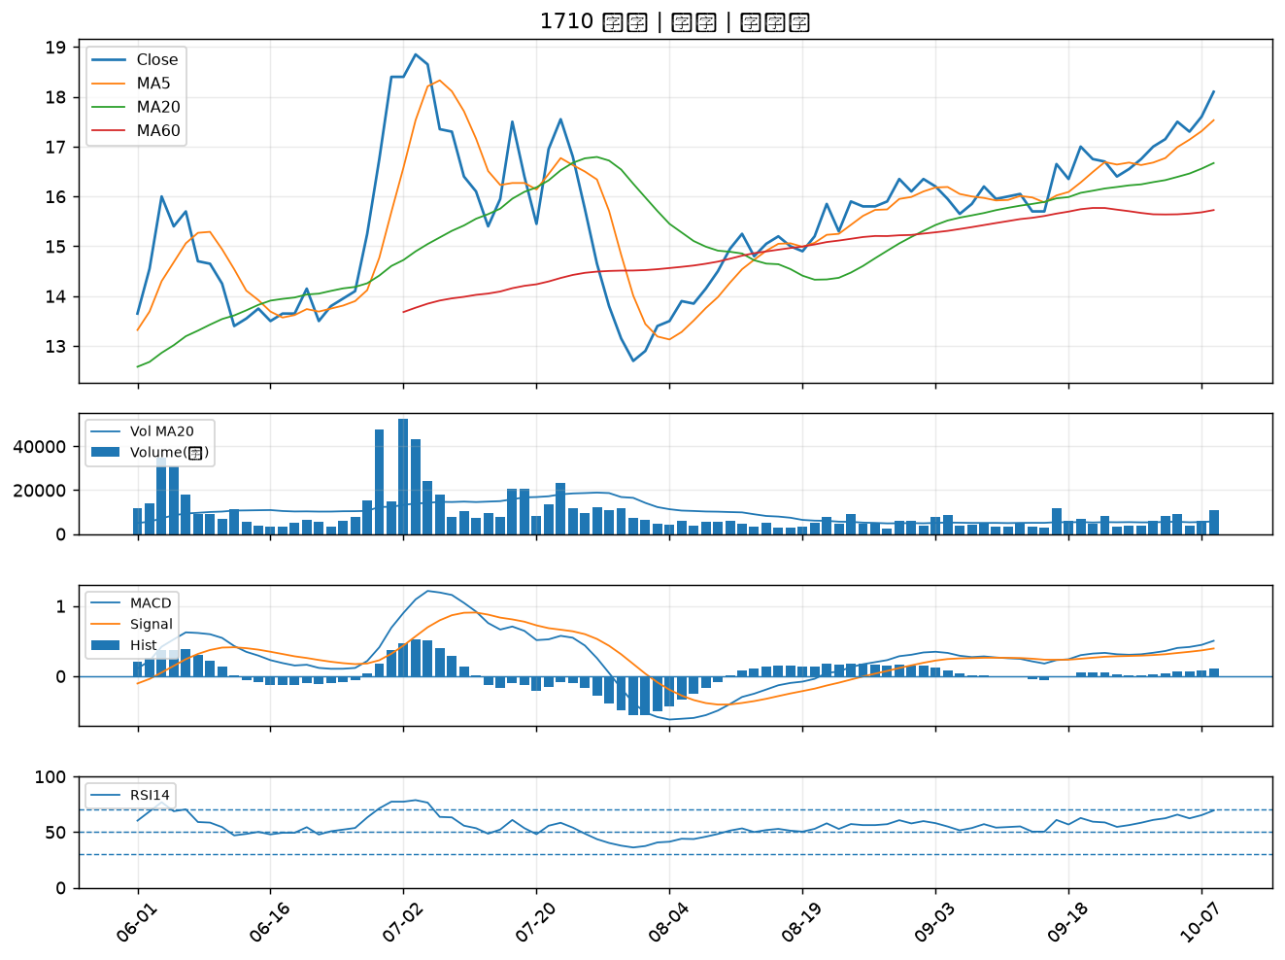

1310 台苯｜A級
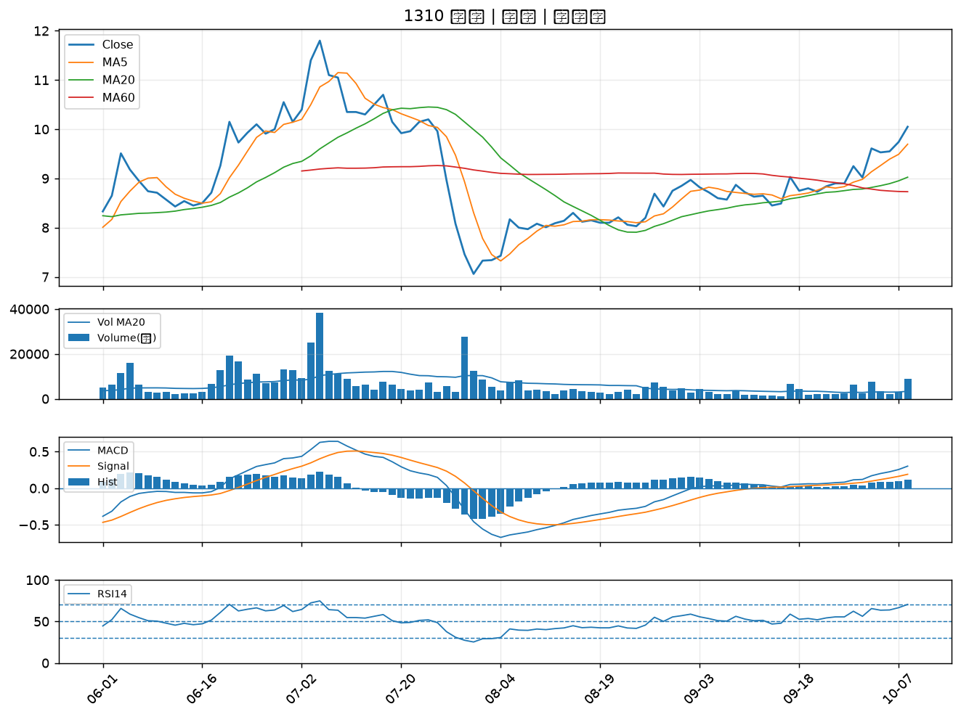

1304 台聚｜A級
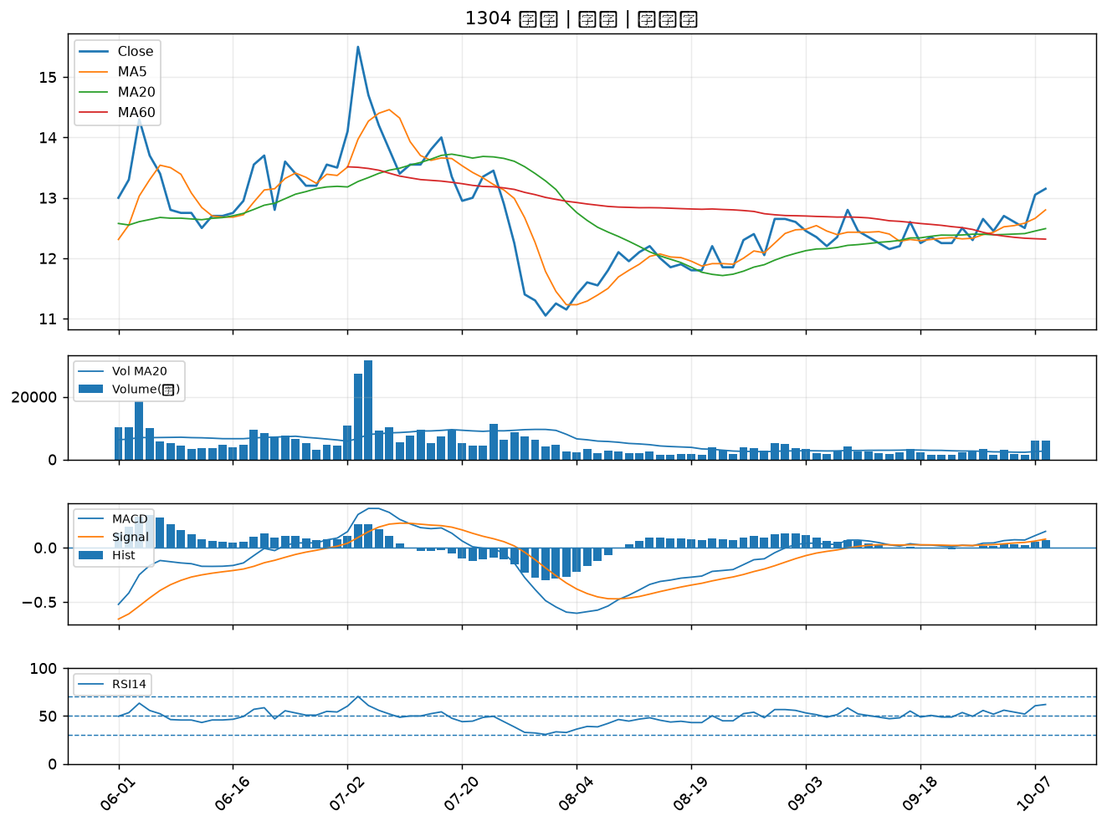

1802 台玻｜A級
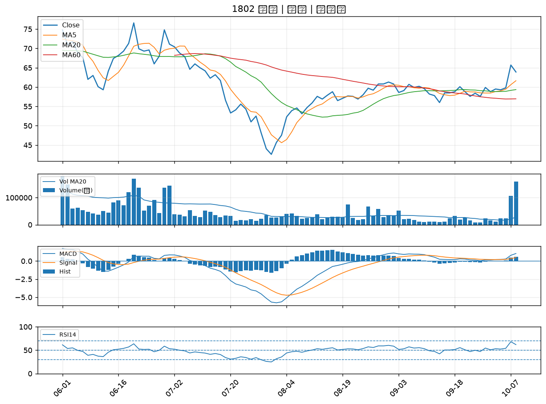

2484 希華｜A級
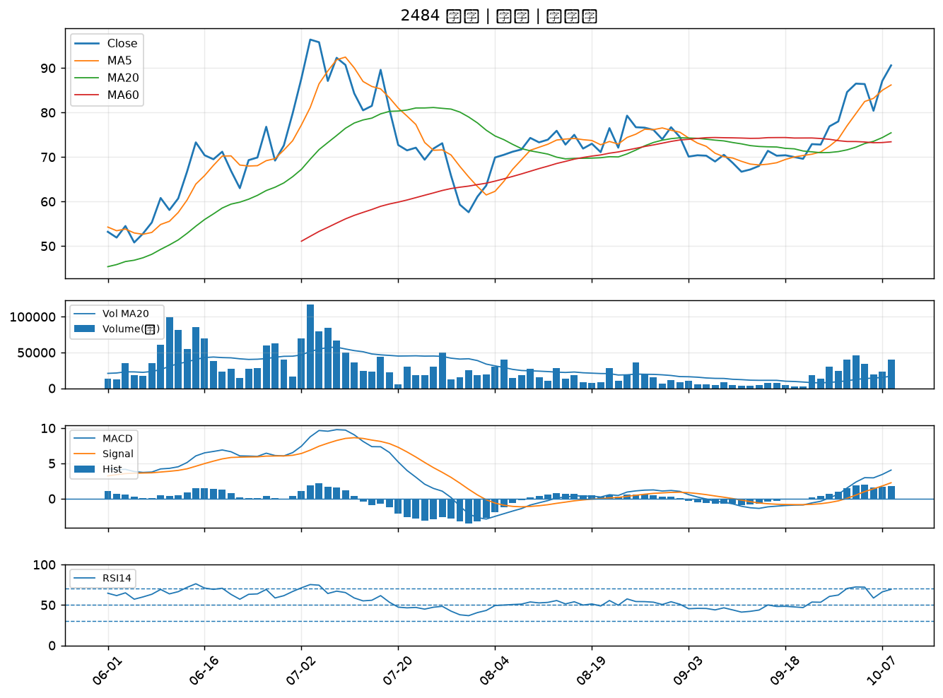

3026 禾伸堂｜A級
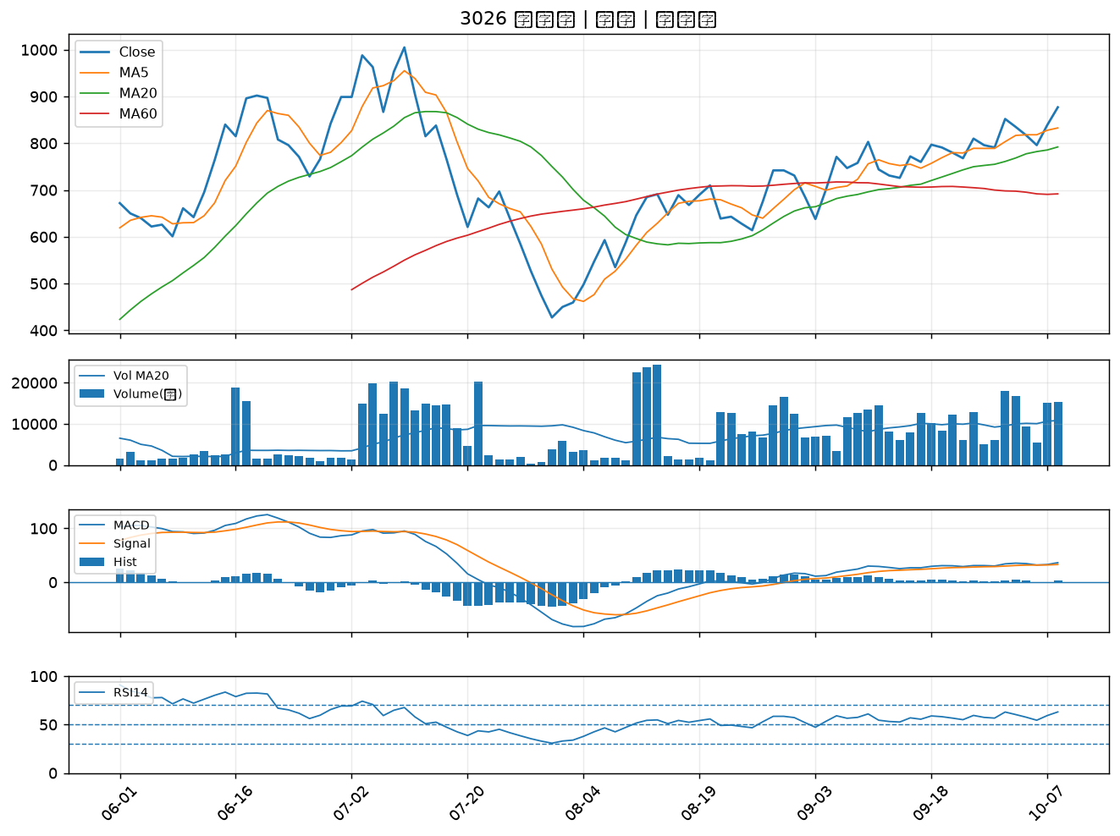

3591 艾笛森｜A級
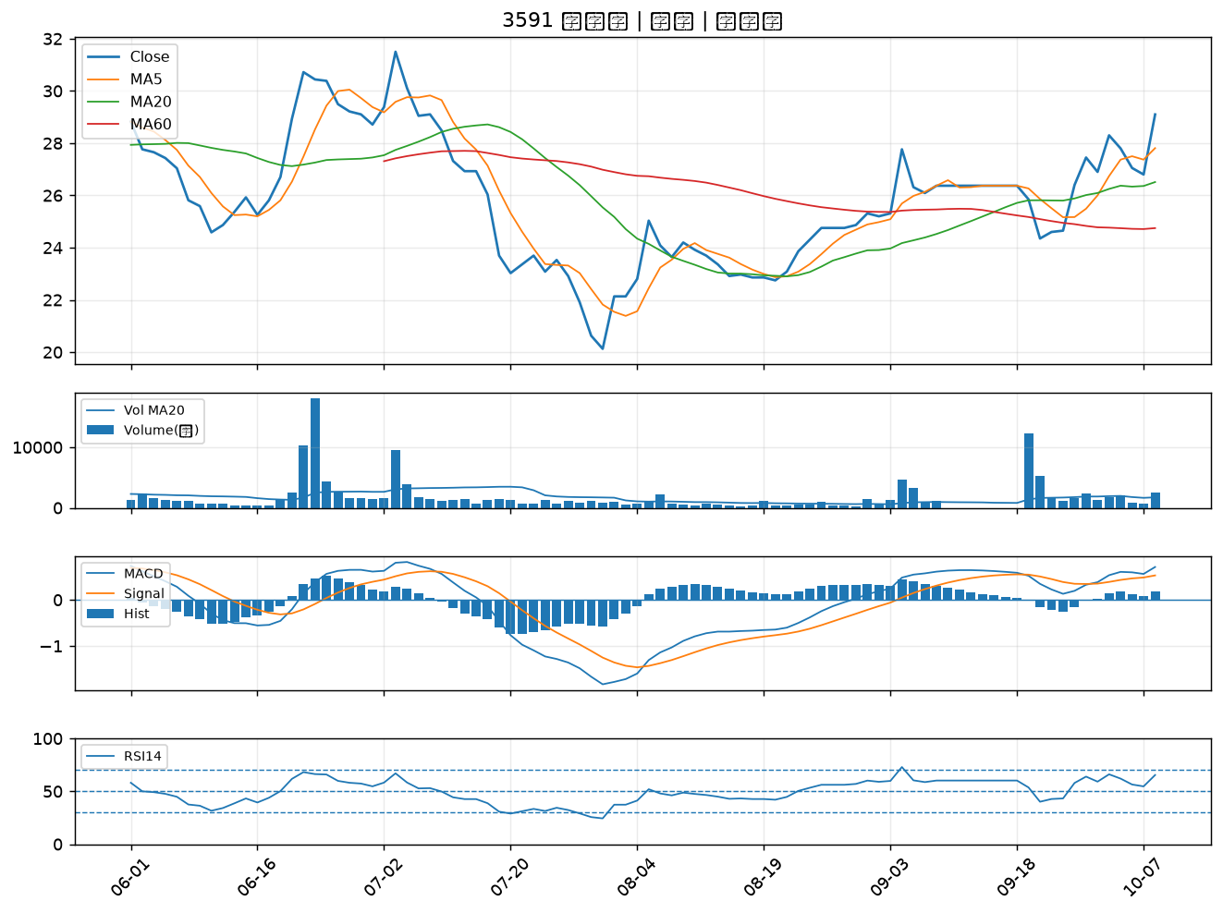

1325 恆大｜B級
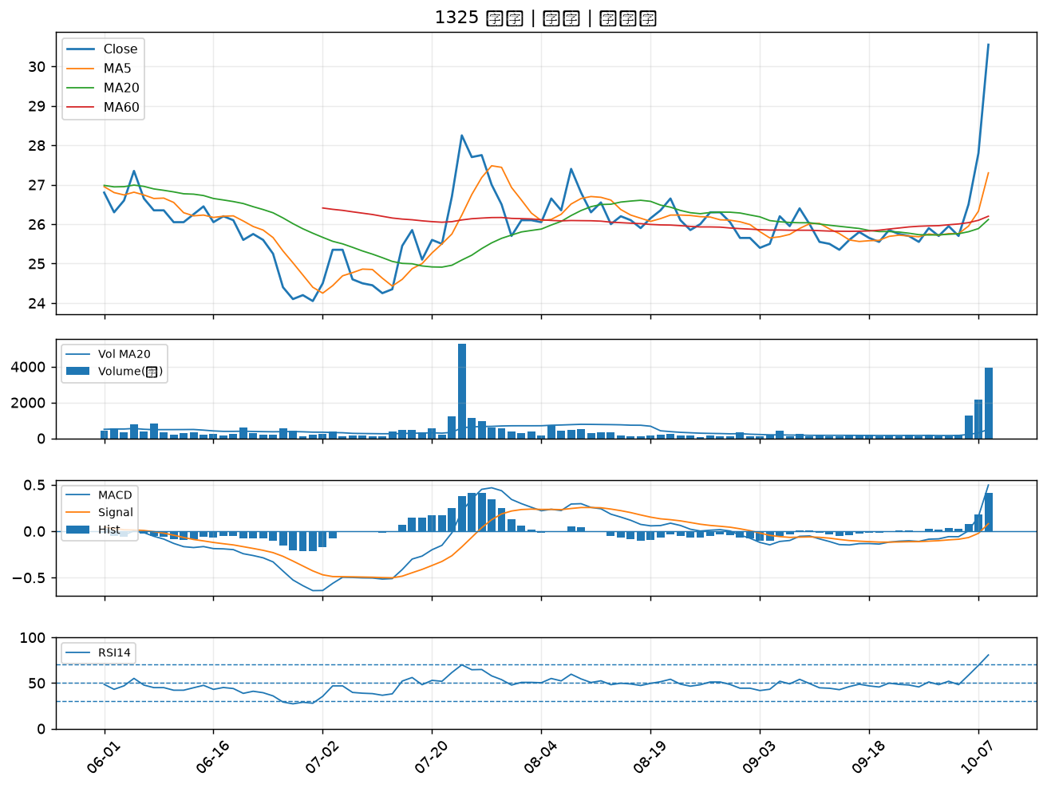

1301 台塑｜B級
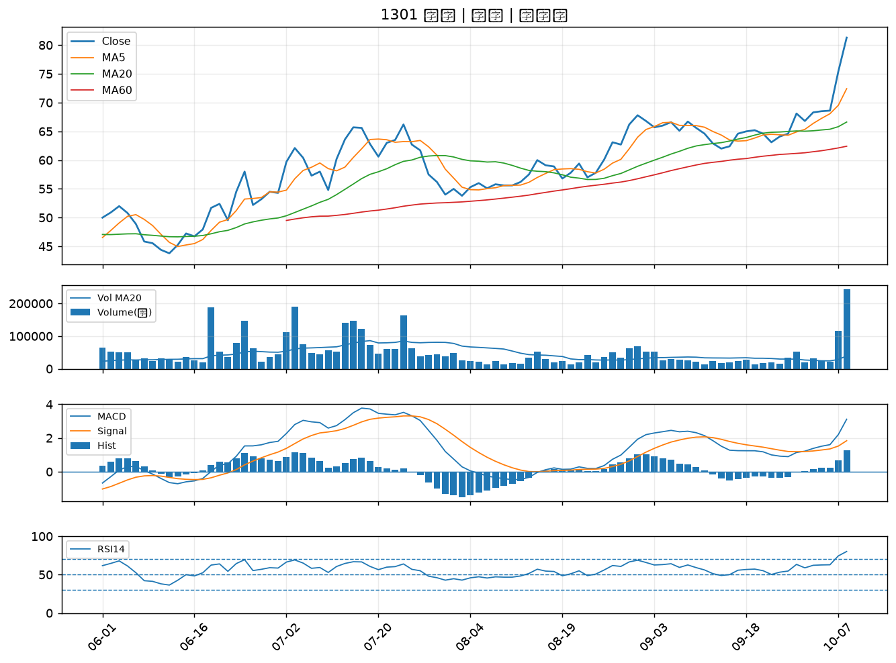

4167 松瑞藥｜B級
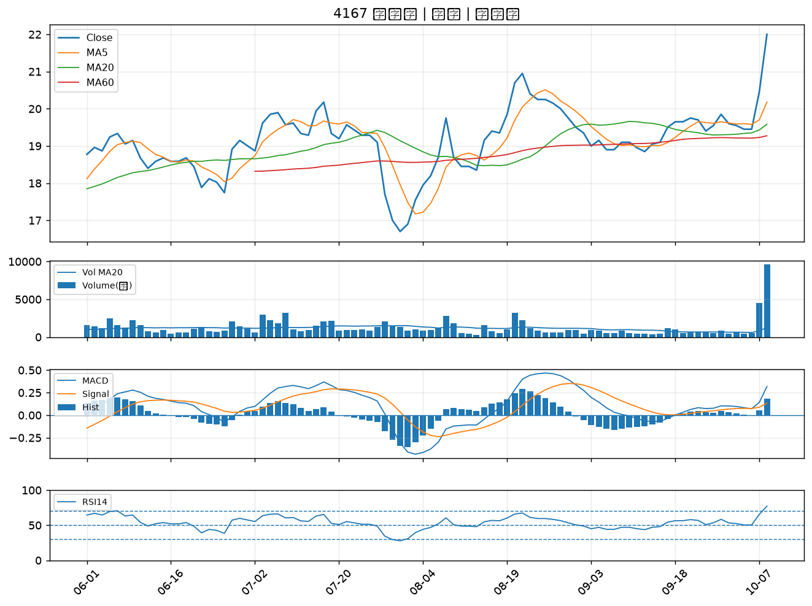

9103 美德醫療-DR｜B級
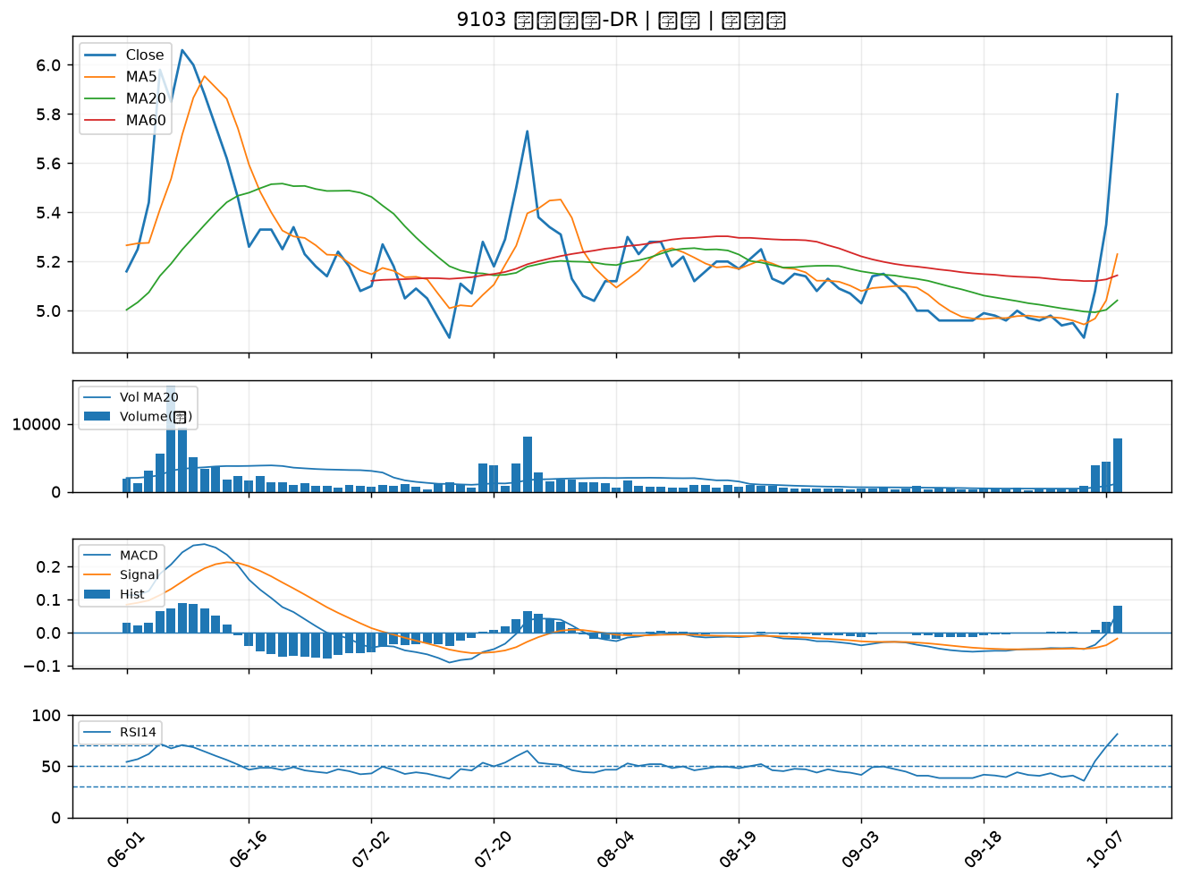

5230 雷笛克光學｜B級
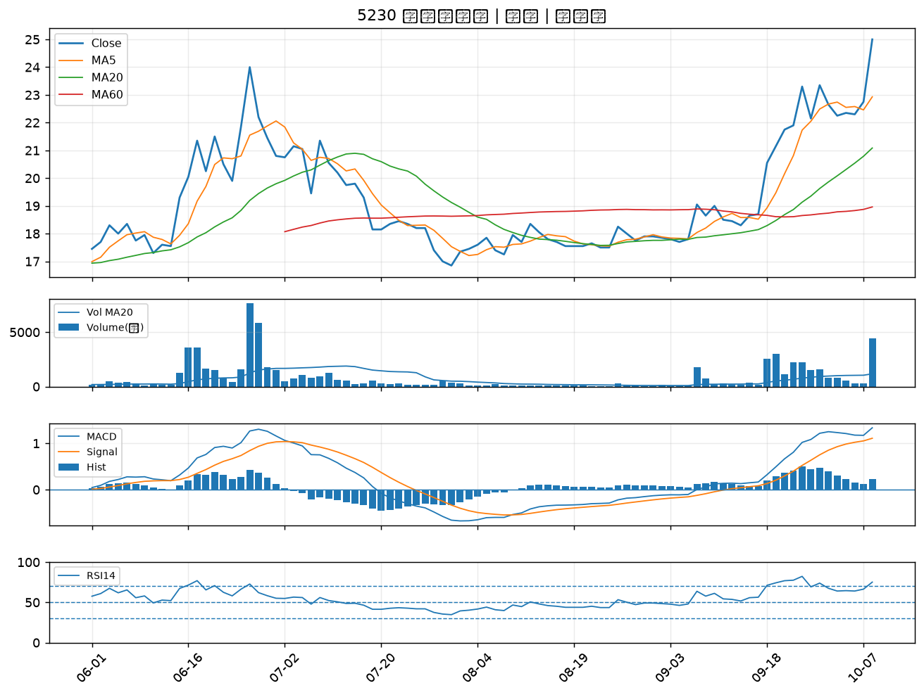

1434 福懋｜B級
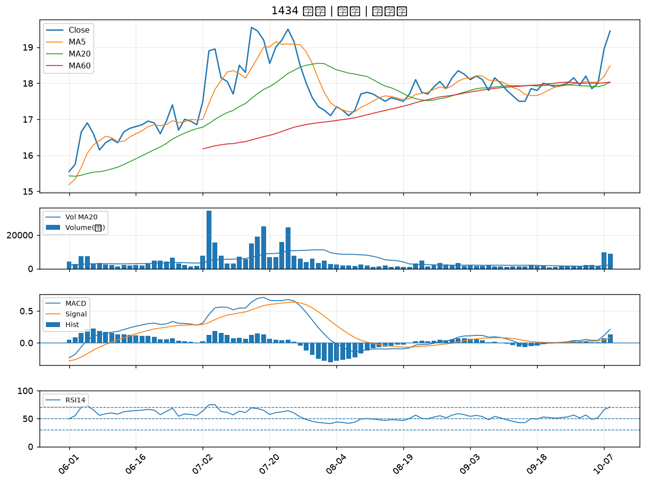

4934 太極｜B級
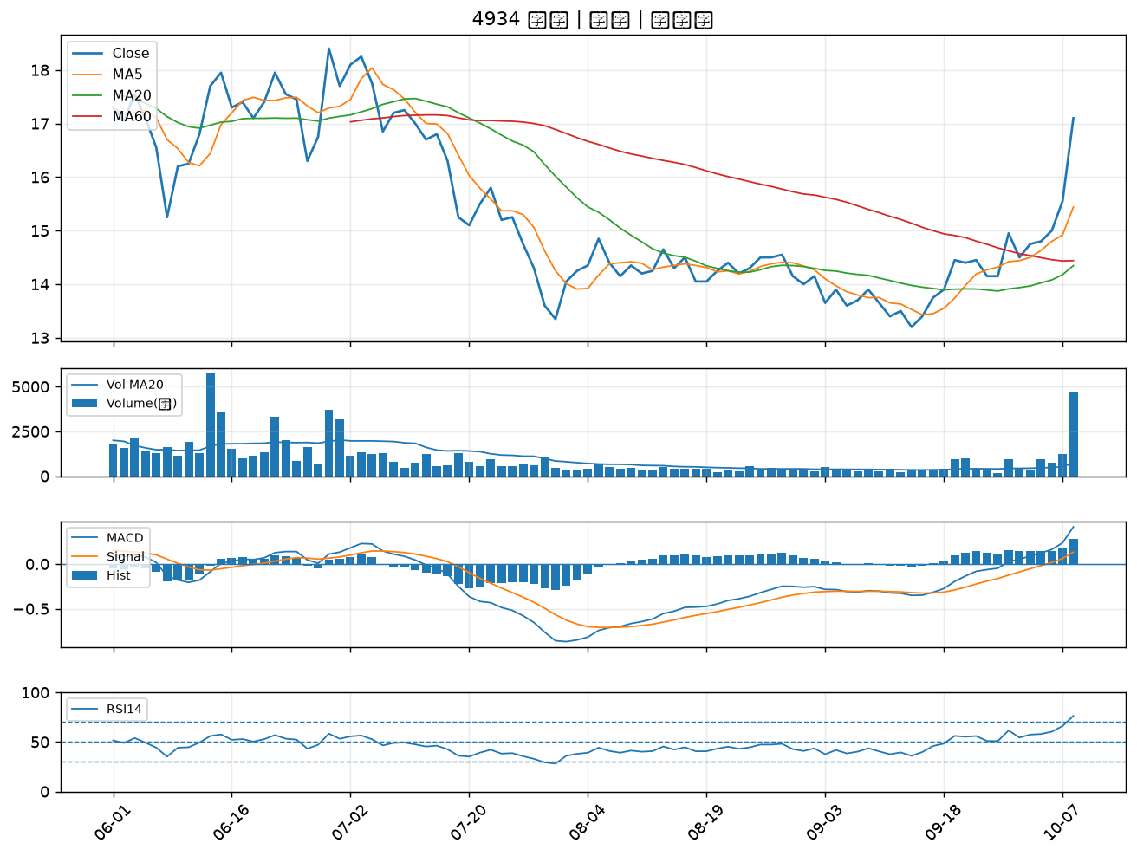

1732 毛寶｜B級
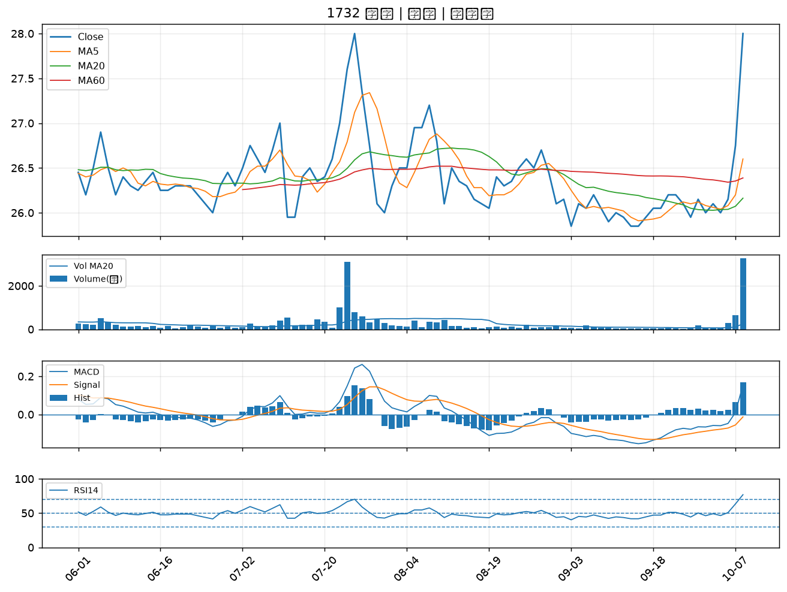

2108 南帝｜B級
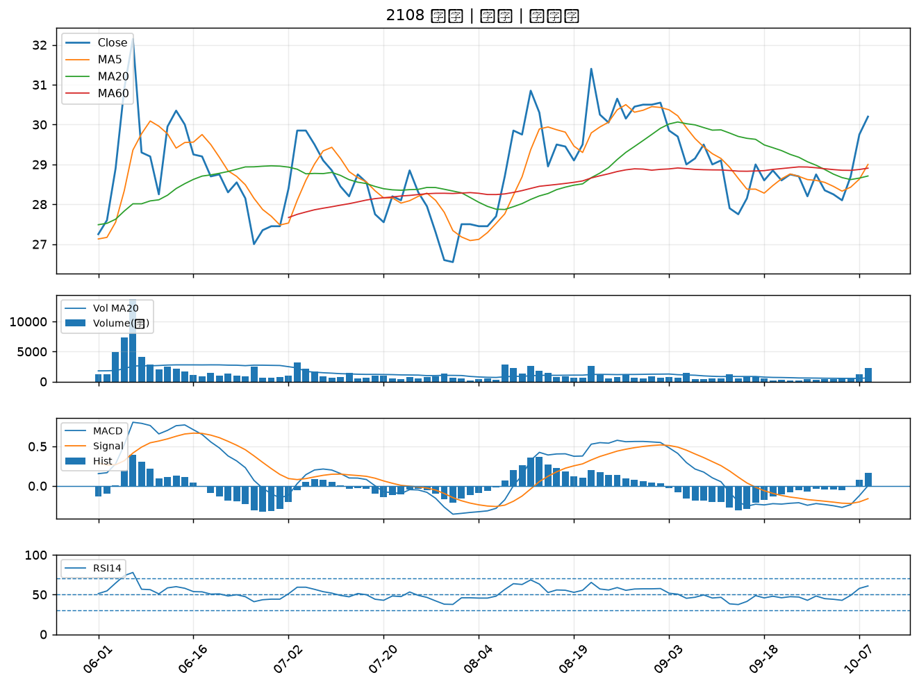

4133 亞諾法｜B級

